关系图
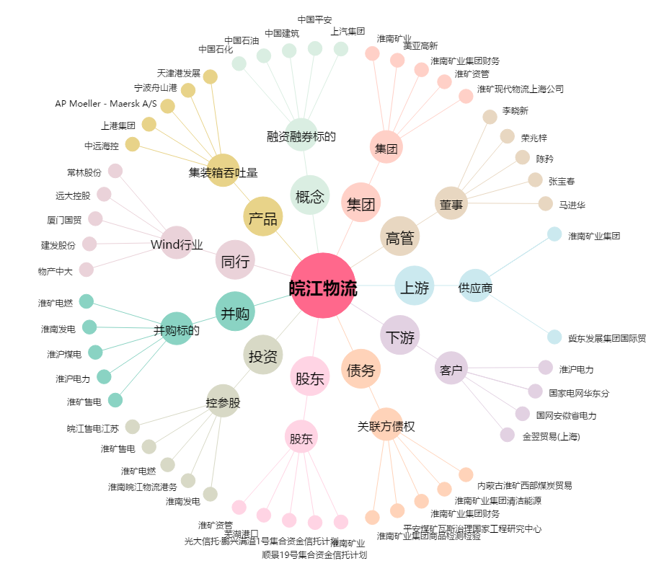
皖江物流[600575.SH] - 关系概览图

